2. Pivot vc
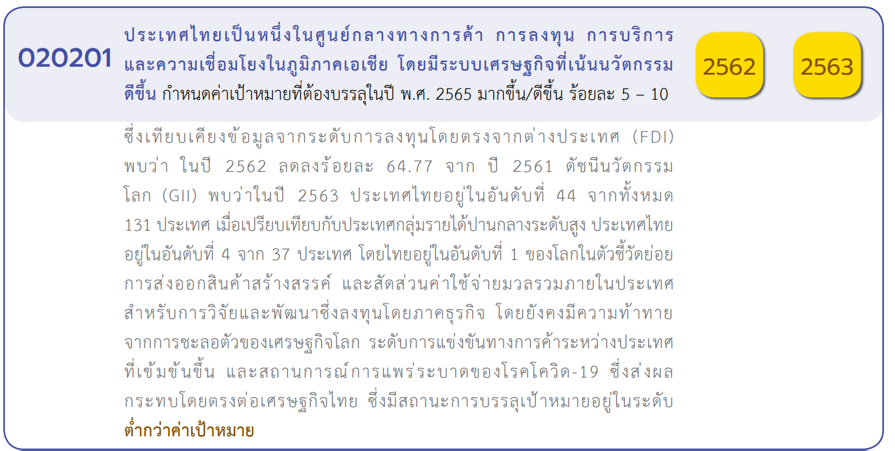
 |  |  |  |  |  |  |  |  | หมายเหตุ การประเมินความสอดคล้องของโครงการกับปัจจัยเป็นการดำเนินการเบื้องต้น สำหรับใช้เป็นข้อมูลประกอบการจัดทำโครงการสำคัญ
Count of ชื่อโครงการ / การดำเนินงาน
 | 2560 | 2561 | 2562 | 2563 | 2564 | 2565 | (blank) | Grand Total
020201V01 |  |  |  | 4 | 3 | 1 |  | 8
020201F0101 |  |  |  |  | 2 |  |  | 2
020201F0102
020201F0103 |  |  |  | 3 |  | 1 |  | 4
020201F0104 |  |  |  | 1 | 1 |  |  | 2
020201F0105
020201V02 | 1 | 2 | 33 | 66 | 52 | 5 |  | 159
020201F0201 |  |  | 6 | 9 | 1 |  |  | 16
020201F0202 |  |  |  | 2 | 1 |  |  | 3
020201F0203 | 1 | 2 | 27 | 55 | 50 | 5 |  | 140
020201V03 |  |  | 3 | 1 | 3 |  |  | 7
020201F0301 |  |  |  | 1 | 1 |  |  | 2
020201F0302 |  |  |  |  | 2 |  |  | 2
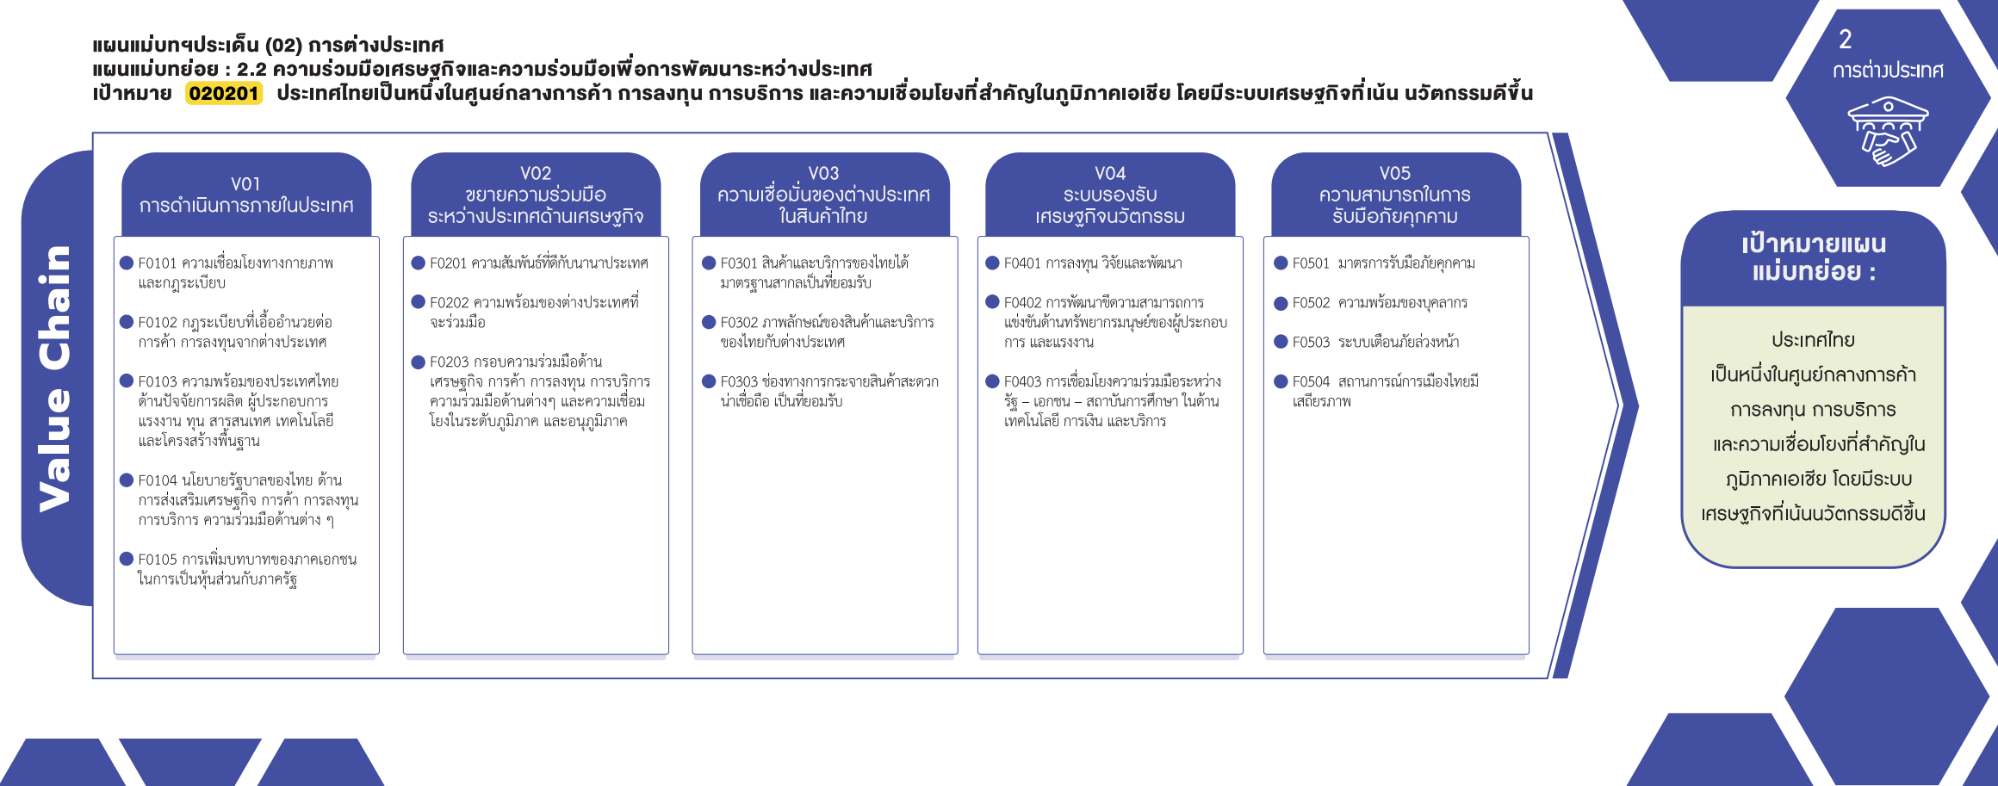
020201F0303 |  |  | 3 |  |  |  |  | 3
020201V04 |  | 1 |  | 1 |  | 1 |  | 3
020201F0401
020201F0402 |  | 1 |  | 1 |  |  |  | 2
(2 โครงการ)
(16 โครงการ)
(2 โครงการ)
(0 โครงการ)
(0 โครงการ)
020201F0403 |  |  |  |  |  | 1 |  | 1
(0 โครงการ)
(3 โครงการ)
(2 โครงการ)
(2 โครงการ)
(0 โครงการ)
(0 โครงการ)
(blank) |  |  | 1 | 2 |  |  |  | 3
(0 โครงการ)
F00 |  |  | 1 | 2 |  |  |  | 3
(3 โครงการ)
(1 โครงการ)
020201V05
(4 โครงการ)
(140 โครงการ)
020201F0501
(2 โครงการ)
020201F0502
(0 โครงการ)
020201F0503
รวม 8 โครงการ
รวม 159 โครงการ
รวม 7 โครงการ
รวม 3 โครงการ
รวม 0 โครงการ
020201F0504
Grand Total | 1 | 3 | 37 | 74 | 58 | 7 |  | 180

กรณีโครงการที่หาที่ลงตอบปัจจัยไม่ได้จริง ๆ ให้ระบุจำนวนในช่องนี้

รวม 3 โครงการ

4. รวม
กรุณา Log in เข้าระบบ eMENSCR ก่อนดำเนินการ Click ที่ link โครงการนั้น ๆ
หมายเหตุ : หากไม่ Login จะไม่สามารถดูรายละเอียดโครงการได้
โครงการที่ปรากฎเป็นโครงการที่ผ่านการอนุมัติจากผู้บริหาร (M7) ของหน่วยงานเท่านั้น

 |  |  |  |  |  | กรณี Project 65 เป็นโครงการใน 571 โครงการ ให้ใส่ * ไว้ในช่องประเภทโครงการ ตัวอย่าง Project 65*
ชื่อโครงการ / การดำเนินงาน | สถานะ | วันที่เริ่มต้นโครงการ | วันที่สิ้นสุดโครงการ | หน่วยงานระดับกรมหรือเทียบเท่า | หน่วยงานระดับกระทรวงหรือเทียบเท่า | ประเภทโครงการ | องค์ประกอบ | ปัจจัย | หมายเหตุ | ลิ้งค์
โครงการเจรจาการบินเพื่อขยายความเชื่อมโยงการขนส่งทางอากาศระหว่างประเทศไทยกับภูมิภาคอื่น | อนุมัติแล้ว | มกราคม 2565 | ธันวาคม 2565 | สำนักงานการบินพลเรือนแห่งประเทศไทย | กระทรวงคมนาคม | project65 | 020201V02 | 020201F0203 | ไฮไลท์โครงการที่ไม่ได้ใส่ vc | https://emenscr.nesdc.go.th/viewer/view.html?id=5f2bcd641bb712252cdabc22&username=caat181
โครงการเพิ่มประสิทธิภาพการดำเนินความร่วมมือกับต่างประเทศประจำปีงบประมาณ2562 | อนุมัติแล้ว | มกราคม 2562 | กันยายน 2562 | กรมพัฒนาพลังงานทดแทนและอนุรักษ์พลังงาน | กระทรวงพลังงาน |  | 020201V02 | 020201F0203 |  | https://emenscr.nesdc.go.th/viewer/view.html?id=5bd670efb0bb8f05b87024ff&username=energy05021
โครงการส่งเสริมความร่วมมือด้านพลังงานทดแทนและอนุรักษ์พลังงานในระดับอนุภูมิภาคและภูมิภาค | อนุมัติแล้ว | มีนาคม 2562 | พฤษภาคม 2563 | กรมพัฒนาพลังงานทดแทนและอนุรักษ์พลังงาน | กระทรวงพลังงาน |  | 020201V02 | 020201F0203 |  | https://emenscr.nesdc.go.th/viewer/view.html?id=5bd683c07de3c605ae415fcb&username=energy05021
โครงการค่าใช้จ่ายในการสนับสนุนการดำเนินงานด้านความร่วมมือกับต่างประเทศตามแผนAEDPและEEP | อนุมัติแล้ว | ธันวาคม 2561 | มีนาคม 2564 | กรมพัฒนาพลังงานทดแทนและอนุรักษ์พลังงาน | กระทรวงพลังงาน |  | 020201V02 | 020201F0203 |  | https://emenscr.nesdc.go.th/viewer/view.html?id=5bd7f5c049b9c605ba60a188&username=energy05021
โครงการค่าใช้จ่ายในการส่งเสริมการดำเนินธุรกิจพลังงานทดแทนและอนุรักษ์พลังงานในอาเซียน(ระยะที่3)และกลุ่มประเทศอื่นๆ | อนุมัติแล้ว | ตุลาคม 2562 | กันยายน 2565 | กรมพัฒนาพลังงานทดแทนและอนุรักษ์พลังงาน | กระทรวงพลังงาน |  | 020201V02 | 020201F0203 |  | https://emenscr.nesdc.go.th/viewer/view.html?id=5bd7f8d5b0bb8f05b87025a2&username=energy05021
ขับเคลื่อนความร่วมมือด้านอุตสาหกรรมของประเทศไทยกับสำนักงานที่ปรึกษาด้านอุตสาหกรรมในต่างประเทศระยะที่1 | อนุมัติแล้ว | ตุลาคม 2564 | กันยายน 2569 | สำนักงานปลัดกระทรวงอุตสาหกรรม(ราชการบริหารส่วนกลาง) | กระทรวงอุตสาหกรรม | project65 | 020201V02 | 020201F0203 |  | https://emenscr.nesdc.go.th/viewer/view.html?id=5f2bd581ab9aa9251e67f6c0&username=industry02041
ค่าใช้จ่ายในการเดินทางไปราชการต่างประเทศชั่วคราว(โครงการส่งเสริมและพัฒนาให้เกิดการยอมรับด้านผลการตรวจสอบรับรองในระหว่างประเทศคู่ค้าที่สำคัญ) | อนุมัติแล้ว | ตุลาคม 2563 | กันยายน 2564 | สำนักงานมาตรฐานผลิตภัณฑ์อุตสาหกรรม | กระทรวงอุตสาหกรรม |  | 020201V02 | 020201F0203 |  | https://emenscr.nesdc.go.th/viewer/view.html?id=5fa82242d1df483f7bfaa153&username=industry07101
การเดินทางเพื่อสำรวจเส้นทางCoastalShipping | อนุมัติแล้ว | เมษายน 2562 | เมษายน 2562 | สำนักปลัดกระทรวงการต่างประเทศ | กระทรวงการต่างประเทศ |  | 020201V03 | 020201F0303 |  | https://emenscr.nesdc.go.th/viewer/view.html?id=5dccdb52618d7a030c89c22b&username=mfa02061
การเดินทางเข้าร่วมการประชุมและสำรวจพื้นที่ร่วมกันของหัวหน้าคณะทำงานด้านเทคนิคไทย–มาเลเซียสำหรับการชี้จุดพิกัดเชื่อมต่อด่านสะเดา–ด่านบูกิตกายูฮิตัม | อนุมัติแล้ว | พฤษภาคม 2562 | พฤษภาคม 2562 | สำนักปลัดกระทรวงการต่างประเทศ | กระทรวงการต่างประเทศ |  | 020201V02 | 020201F0201 |  | https://emenscr.nesdc.go.th/viewer/view.html?id=5dce6fb65e77a1031253607c&username=mfa02061
การเยือนจีน(มณฑลเหอหนาน)ของรัฐมนตรีช่วยว่าการกระทรวงการต่างประเทศ | อนุมัติแล้ว | เมษายน 2562 | เมษายน 2562 | สำนักปลัดกระทรวงการต่างประเทศ | กระทรวงการต่างประเทศ |  | 020201V02 | 020201F0203 |  | https://emenscr.nesdc.go.th/viewer/view.html?id=5e009e62b459dd49a9ac72bc&username=mfa02061
การเยือนไทยอย่างเป็นทางการของนายหลี่ซีสมาชิกกรมการเมืองพรรคคอมมิวนิสต์จีนและเลขาธิการพรรคคอมมิวนิสต์จีนประจำมณฑลกวางตุ้ง | อนุมัติแล้ว | มิถุนายน 2562 | มิถุนายน 2562 | สำนักปลัดกระทรวงการต่างประเทศ | กระทรวงการต่างประเทศ |  | 020201V02 | 020201F0201 |  | https://emenscr.nesdc.go.th/viewer/view.html?id=5e018623ca0feb49b458be16&username=mfa02061
การเดินทางเข้าร่วมพิธีขยายเวลาทำการด่านศุลกากรสะเดา-บูกิตกายูฮิตัมเป็น24ชั่วโมง | อนุมัติแล้ว | มิถุนายน 2562 | มิถุนายน 2562 | สำนักปลัดกระทรวงการต่างประเทศ | กระทรวงการต่างประเทศ |  | 020201V02 | 020201F0201 |  | https://emenscr.nesdc.go.th/viewer/view.html?id=5e02d66d6f155549ab8fbb3e&username=mfa02061
การเยือนญี่ปุ่นของรัฐมนตรีว่าการกระทรวงการต่างประเทศ/ผู้แทนระดับสูงของกระทรวงฯ | อนุมัติแล้ว | พฤษภาคม 2562 | มิถุนายน 2562 | สำนักปลัดกระทรวงการต่างประเทศ | กระทรวงการต่างประเทศ |  | 020201V02 | 020201F0201 |  | https://emenscr.nesdc.go.th/viewer/view.html?id=5e02e72bca0feb49b458c21e&username=mfa02061
การศึกษาและส่งเสริมลู่ทางการค้าการลงทุนและการท่องเที่ยวในสปป.ลาว | อนุมัติแล้ว | พฤษภาคม 2562 | พฤษภาคม 2562 | สำนักปลัดกระทรวงการต่างประเทศ | กระทรวงการต่างประเทศ |  | 020201V03 | 020201F0303 |  | https://emenscr.nesdc.go.th/viewer/view.html?id=5e0328186f155549ab8fbdc8&username=mfa02061
พิธีเฉลิมฉลองการเสร็จสิ้นการก่อสร้างสะพานมิตรภาพไทย-กัมพูชา(บ้านหนองเอี่ยน–สตึงบท)และพิธีลงนามความตกลงว่าด้วยการเดินรถไฟร่วมกันระหว่างไทยกับกัมพูชาและพิธีส่งมอบรถดีเซลรางให้แก่ฝ่ายกัมพูชา | อนุมัติแล้ว | เมษายน 2562 | เมษายน 2562 | สำนักปลัดกระทรวงการต่างประเทศ | กระทรวงการต่างประเทศ |  | 020201V02 | 020201F0201 |  | https://emenscr.nesdc.go.th/viewer/view.html?id=5e046b1842c5ca49af55b21e&username=mfa02061
โครงการสำรวจลู่ทางทางเศรษฐกิจณรัฐอัสสัมและรัฐเมฆาลัยสาธารณรัฐอินเดีย | อนุมัติแล้ว | มิถุนายน 2562 | มิถุนายน 2562 | สำนักปลัดกระทรวงการต่างประเทศ | กระทรวงการต่างประเทศ |  | 020201V03 | 020201F0303 |  | https://emenscr.nesdc.go.th/viewer/view.html?id=5e083d70b95b3d3e6d64f60b&username=mfa02061
การเข้าร่วมการประชุมBeltandRoadForumforInternationalCooperation(BRF)ครั้งที่2 | อนุมัติแล้ว | เมษายน 2562 | เมษายน 2562 | สำนักปลัดกระทรวงการต่างประเทศ | กระทรวงการต่างประเทศ |  | 020201V02 | 020201F0203 |  | https://emenscr.nesdc.go.th/viewer/view.html?id=5e08ce7afe8d2c3e610a0f4b&username=mfa02061
การเยือนฟิลิปปินส์ของอธิบดีกรมเอเชียตะวันออก | อนุมัติแล้ว | กรกฎาคม 2562 | กรกฎาคม 2562 | สำนักปลัดกระทรวงการต่างประเทศ | กระทรวงการต่างประเทศ |  | 020201V02 | 020201F0201 |  | https://emenscr.nesdc.go.th/viewer/view.html?id=5e74750a808b6c2882b7777c&username=mfa02061
กลุ่มโครงการภายใต้งบรายจ่ายอื่นค่าใช้จ่ายในการดำเนินภารกิจทีมประเทศไทย | อนุมัติแล้ว | เมษายน 2562 | มิถุนายน 2562 | สำนักปลัดกระทรวงการต่างประเทศ | กระทรวงการต่างประเทศ |  | 020201V02 | 020201F0203 |  | https://emenscr.nesdc.go.th/viewer/view.html?id=5e74954b808b6c2882b77783&username=mfa02061
การประชุมคณะกรรมาธิการร่วมเพื่อความร่วมมือทวิภาคีไทย-อินเดียครั้งที่8(The8thMeetingoftheThailand-IndiaJointCommissionforbilateralcooperation)(ระดับรัฐมนตรีว่าการกระทรวงการต่างประเทศ) | อนุมัติแล้ว | ตุลาคม 2562 | ตุลาคม 2562 | สำนักปลัดกระทรวงการต่างประเทศ | กระทรวงการต่างประเทศ |  | 020201V02 | 020201F0203 |  | https://emenscr.nesdc.go.th/viewer/view.html?id=5e785bdd939a2632488db8d5&username=mfa02061
การเยือนญี่ปุ่นของนายกรัฐมนตรี/ผู้แทนกระทรวงการต่างประเทศ | อนุมัติแล้ว | ตุลาคม 2562 | ตุลาคม 2562 | สำนักปลัดกระทรวงการต่างประเทศ | กระทรวงการต่างประเทศ |  | 020201V02 | 020201F0201 |  | https://emenscr.nesdc.go.th/viewer/view.html?id=5e7c377a5934900e930333c9&username=mfa02061
การเยือนมณฑลกวางตุ้งและเขตบริหารพิเศษฮ่องกงสาธารณรัฐประชาชนจีนของรองนายกรัฐมนตรี(นายสมคิดจาตุศรีพิทักษ์)ระหว่างวันที่20-25ตุลาคม2562 | อนุมัติแล้ว | ตุลาคม 2562 | ตุลาคม 2562 | สำนักปลัดกระทรวงการต่างประเทศ | กระทรวงการต่างประเทศ |  | 020201V02 | 020201F0201 |  | https://emenscr.nesdc.go.th/viewer/view.html?id=5e7c3c0a5934900e930333cc&username=mfa02061
การเยือนไทยอย่างเป็นทางการของผู้บริหารสูงสุดเขตบริหารพิเศษฮ่องกง ระหว่างวันที่26-28พฤศจิกายน2562 | อนุมัติแล้ว | พฤศจิกายน 2562 | พฤศจิกายน 2562 | สำนักปลัดกระทรวงการต่างประเทศ | กระทรวงการต่างประเทศ |  | 020201V02 | 020201F0201 |  | https://emenscr.nesdc.go.th/viewer/view.html?id=5e7c45dd8f1bd00ea3b1f11e&username=mfa02061
การเข้าร่วมการประชุมคณะทำงานด้านเทคนิคสำหรับการชี้จุดพิกัดเชื่อมต่อด่านสะเดา-บูกิตกายูฮิตัมร่วมฝ่ายไทย-มซ.ครั้งที่1/2563และการประชุมคณะทำงานด้านเทคนิคฯ(ฝ่ายไทย)ครั้งที่1/2563 | อนุมัติแล้ว | กุมภาพันธ์ 2563 | กุมภาพันธ์ 2563 | สำนักปลัดกระทรวงการต่างประเทศ | กระทรวงการต่างประเทศ |  | 020201V02 | 020201F0201 |  | https://emenscr.nesdc.go.th/viewer/view.html?id=5f22856a5fa305037b37d014&username=mfa02061
การเยือนมาเลเซียของอธิบดีกรมเอเชียตะวันออก | อนุมัติแล้ว | มกราคม 2563 | มกราคม 2563 | สำนักปลัดกระทรวงการต่างประเทศ | กระทรวงการต่างประเทศ |  | 020201V02 | 020201F0201 |  | https://emenscr.nesdc.go.th/viewer/view.html?id=5f228bc705def10373418f3b&username=mfa02061
โครงการเชิญนักสร้างสรรค์/บุคคลสำคัญด้านเศรษฐกิจสร้างสรรค์จากอินโดนีเซียเยือนไทยเพื่อเข้าร่วมเทศกาลออกแบบกรุงเทพฯ | อนุมัติแล้ว | กุมภาพันธ์ 2563 | กุมภาพันธ์ 2563 | สำนักปลัดกระทรวงการต่างประเทศ | กระทรวงการต่างประเทศ |  | 020201V02 | 020201F0201 |  | https://emenscr.nesdc.go.th/viewer/view.html?id=5f22902b05def10373418f4d&username=mfa02061
การเยือนไทยอย่างเป็นทางการของรัฐมนตรีว่าการกระทรวงการต่างประเทศญี่ปุ่น | อนุมัติแล้ว | มกราคม 2563 | มกราคม 2563 | สำนักปลัดกระทรวงการต่างประเทศ | กระทรวงการต่างประเทศ |  | 020201V02 | 020201F0201 |  | https://emenscr.nesdc.go.th/viewer/view.html?id=5f238fdf984e16519f0167d7&username=mfa02061
โครงการสัมมนาออนไลน์เรื่อง“Thai-DutchSmartWaterManagementforSustainableAgriculture;DutchApproachforThaiCircumstances;CaseStudyinChiangMaiandNorthernThailand” | อนุมัติแล้ว | กันยายน 2563 | กันยายน 2563 | กรมยุโรป | กระทรวงการต่างประเทศ |  | 020201V04 | 020201F0402 |  | https://emenscr.nesdc.go.th/viewer/view.html?id=5f9bc0338926627516206ccb&username=mfa05011
...

